상품제안서
멜번우드 바톤텀블러 350ml | 상품코드: F11639

 |  |  |  |  |  |  | 02-412-0044 | www.easy1.co.kr
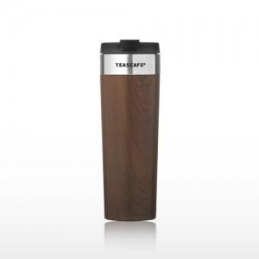 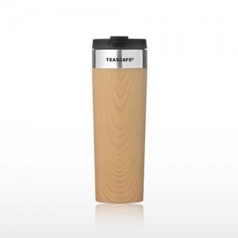

【상세/제작정보】 | <p><span style="font-size: 12pt;"><b>* 배송비- 한박스 50개 / 5000원 별도</b></span></p>

【인쇄/포장옵션】 | 실크, 레이저 / 포장지포장

【공급단가】 | 수량 | 50~ | 100~ | 500~ | 1,000~ | 2,000~
*VAT별도 | 350ml | 13,100원 | 12,100원 | 11,100원 | 10,500원 | 10,200원

【상품 URL】 | https://dev.easy1.co.kr:443/src/goods_detail.php?gdno=11639

